Sheet3
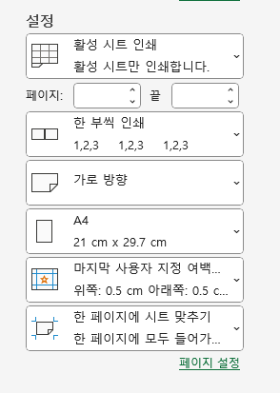
 | 이름 |  | 해당 파일로 인쇄시 따라주세요!!!
 | 그림 |  | 컨트롤 + P를 누르시면 인쇄하는 페이지로 가집니다.
 |  |  | 용지방향 가로 , 용지 A4
 |  |  | 사용자 지정여백 상하좌우 모두 0.5로 맞춰주세요
 |  |  | 현재설정된 용지를 한페이지에 시트맞추기로 바꿔주세요
[ 조리과정 순서 ] | [ 조리과정 순서 ] | [ 조리과정 순서 ]
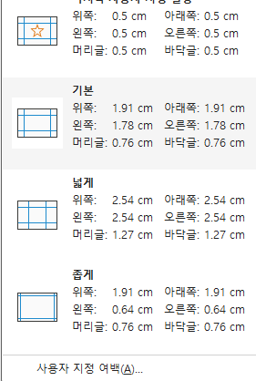
1 | 1 | 1 | 여백 누르시고 사용자 지정여백 들어가셔서 모든 칸을 0.5로 맞추시면 됩니다
2 | 2 | 2
3 | 3 | 3 | 편집팁 위 홈탭 맞춤에서 병합하고 가운데 맞춤과 옆에 골라서 셀을 합칠 수 있습니다.
4 | 4 | 4 | ALT+ENTER를 누르시면 한 셀에 여러줄 쓰실 수 있습니다.
5 | 5 | 5
6 |  | 6
7 | 7 | 7
8 | 토핑 | 8
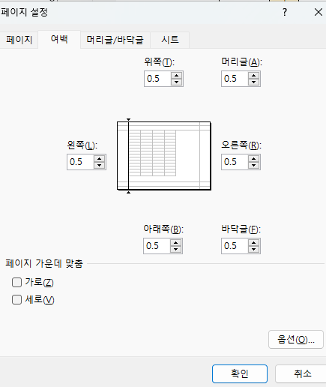
9 |  | 9

